시중가 근거서류
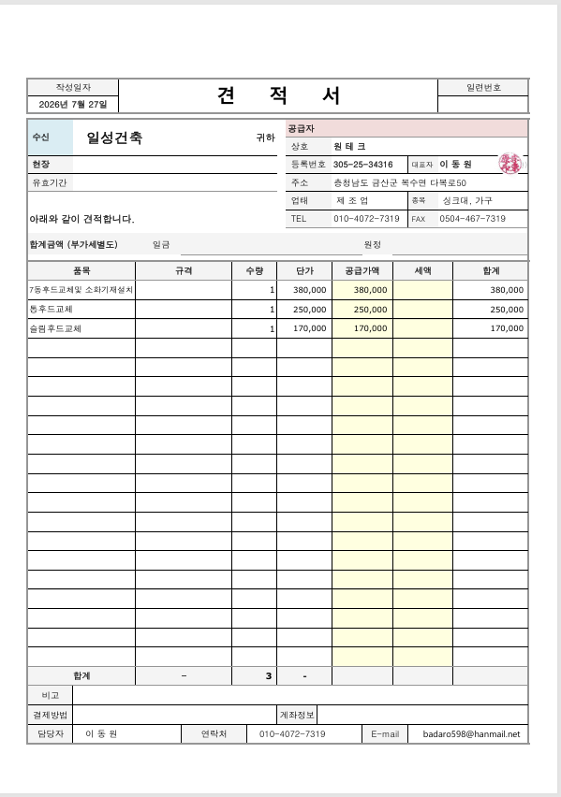
<첨부_씽크대 전문업체 세금계산서 첨부 예정>

